Sheet1
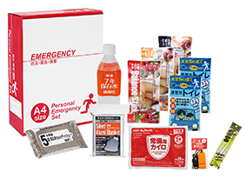
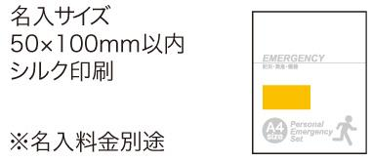
提 案 書

１DAY災害対策 11点セット SB-30 |  | 参考上代 | ¥3,000 | 販売価格
 |  | （税別） |  | （税別）
【JAN】 | 4562121886049
 |  |  | 【商品番号】 SB30-75 【パッケージサイズ】 310×240×85㎜・1.21kg 【個装形態】 化粧箱入 【入数】 10 【セット内容】 バランススティック×３・7年保存水・携帯用トイレ１P×2・静音アルミブランケット・防災用ウェットティッシュ・カイロ・発光スティック・フラットホイッスル 【商品説明】 １日分の滞在をサポートする、災害対策セット 【備考】 ※セット商品の色柄は写真と異なる場合があります。 【生産国】 中国・日本

